Solution autoSumbit_Fail
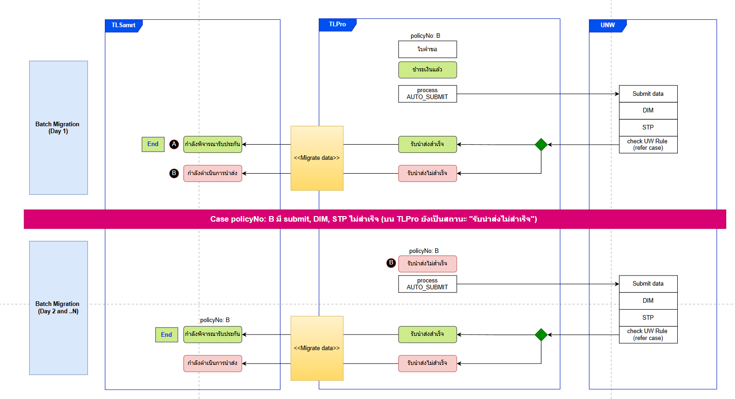
https://app.diagrams.net/#Wb!MXa7HIEm30KMGdu8sP2GdwvYxN6WV5JCr6WVCvLB1pM0k7jfjx_qSK_bRzvQUQl9%2F01QZ5C3TBFTXNNF2BMRVB3YIJBSALCTHCQ#%7B%22pageId%22%3A%22fkPj9P3KEcUTdBcIYCem%22%7D

TLPro count row
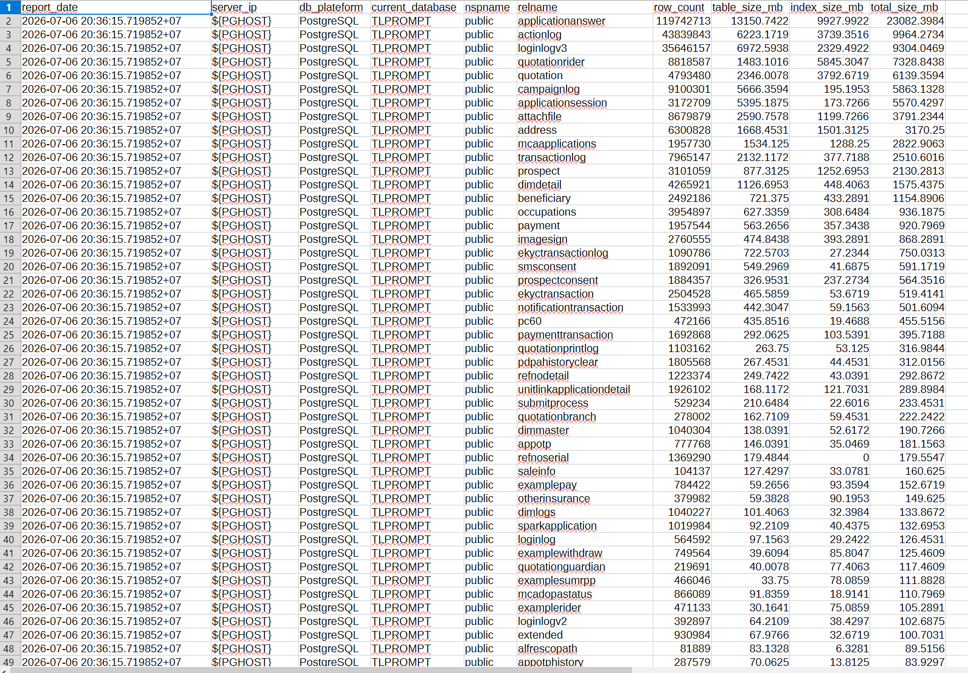

Opt1
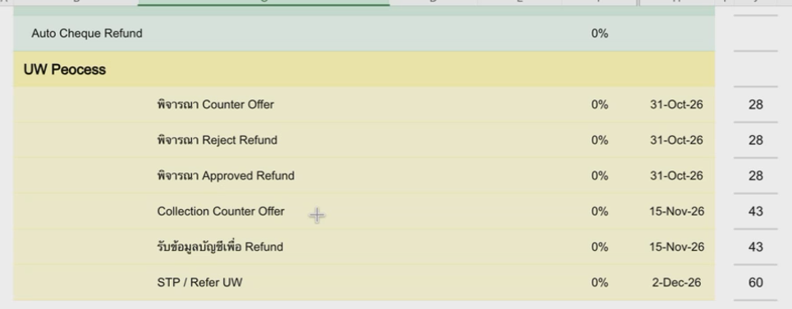
## Opt1: มีการ Cut-off date ที่ Migration data << ผู้ใหญ่ไม่ prefer ไม่ใช้ way นี้แล้ว

